Task
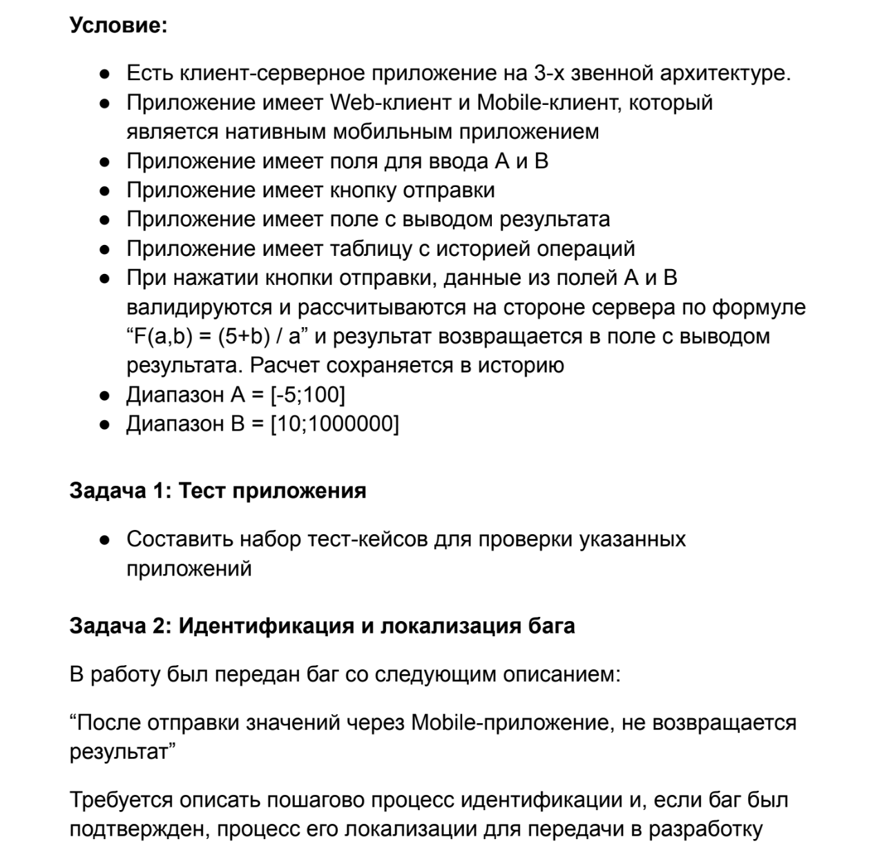
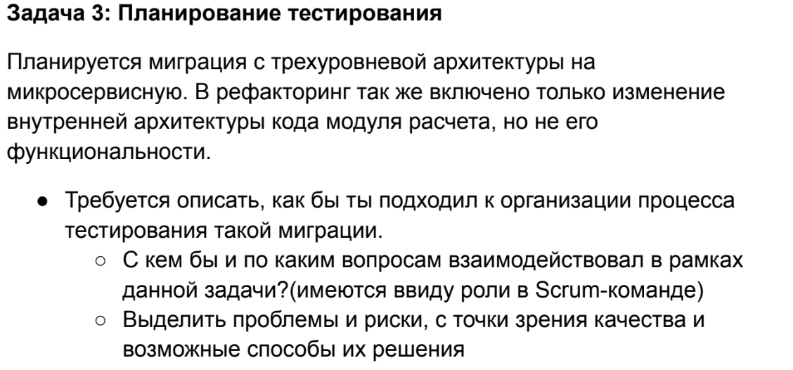

Task2
Данные введены
Данные на сервере
Данные обработаны: результат получен
Получение данных с сервера
Данные записаны в БД
да
нет
ввод данных в клиенте (mobile)
отправка данных на сервер
да
нет
обработка данных функцией
да
нет
отправка в БД
да
нет
запись в БД
да
нет
Сервер достает записанные данные из БД
да
нет
Клиент получил данные
да
нет
запрос от сервера
Отправка на клиент
Баг на Client
Баг на Client/Server
Баг на Server
Баг на Server/Database
Баг на Database
Баг на Сервер/Client
Баг на Database/Server
Заново иду по схеме, иду за помощью к разработчику, RQA, PM и тд
Start: клиент запущен, клиентских ошибок в логах нет
Client

Server

Database

